Sources infos
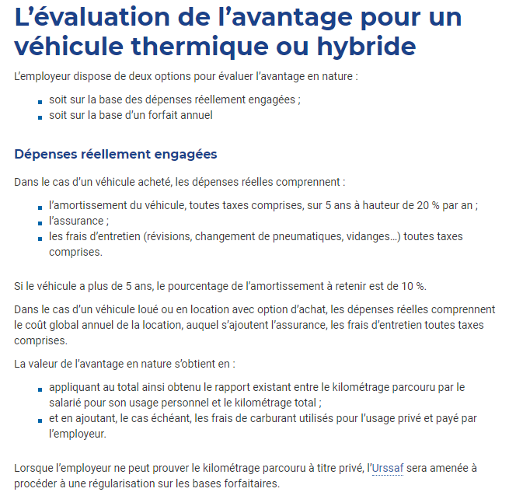
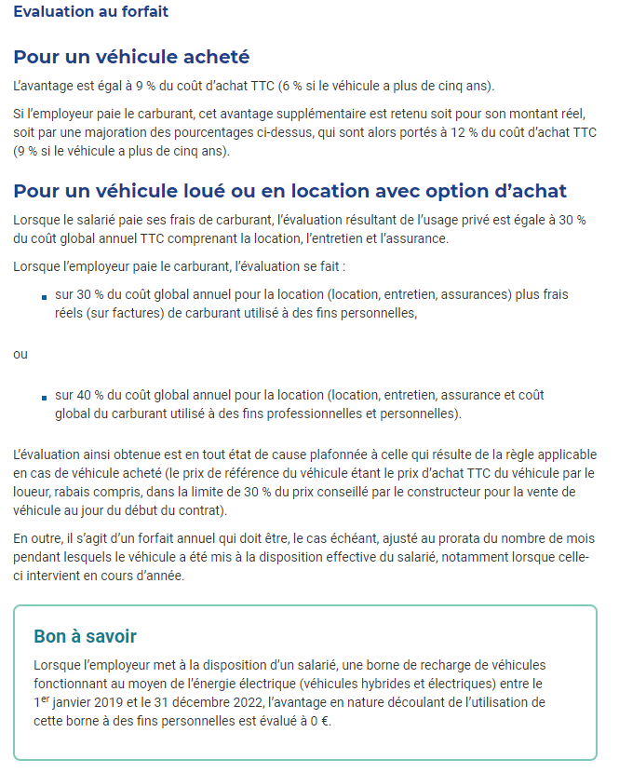
Date d'actualisation des informations : |  | 2022-07-26

Barème IK :
https://www.service-public.fr/particuliers/actualites/A14686
https://www.impots.gouv.fr/portail/simulateur-bareme-kilometrique
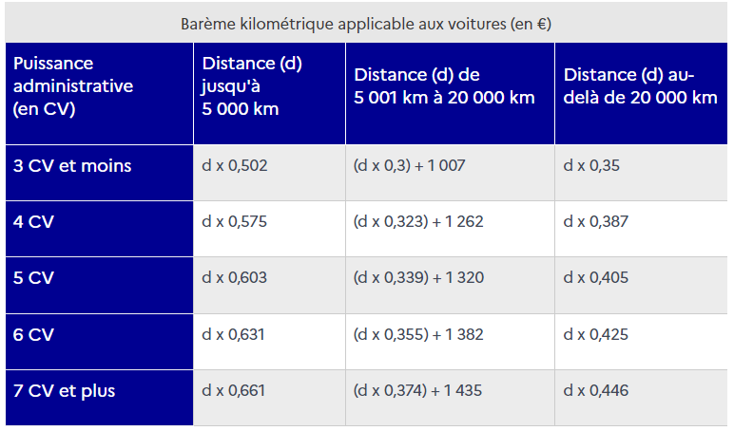
 |  |  |  | Barème compensation 2022
 |  |  | Chevaux fiscaux | Jusqu’à 5 000 km | De 5 001 km à 20 000 km |  |  | Au-delà de 20 000 km
 |  |  | 3 CV et moins | 0.502 | 0.300 | + | 1007 | 0.350
 |  |  | 4 CV | 0.575 | 0.323 | + | 1262 | 0.387
 |  |  | 5 CV | 0.603 | 0.339 | + | 1320 | 0.405
 |  |  | 6 CV | 0.631 | 0.355 | + | 1382 | 0.425
 |  |  | 7 CV et plus | 0.661 | 0.374 | + | 1435 | 0.446

Coût annuel essence :
https://calculis.net/cout-carburant
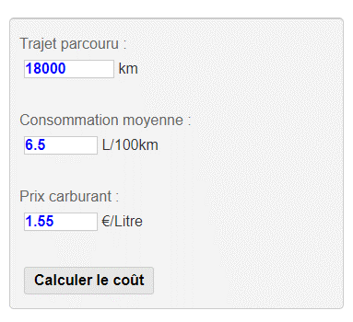

Amortissement non déductible :
https://bofip.impots.gouv.fr/bofip/4582-PGP.html/identifiant%3DBOI-BIC-AMT-20-40-50-20191218
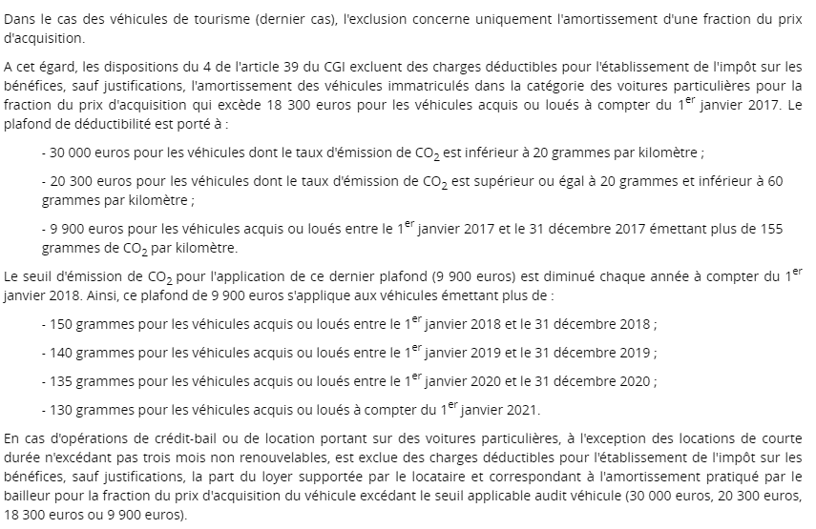

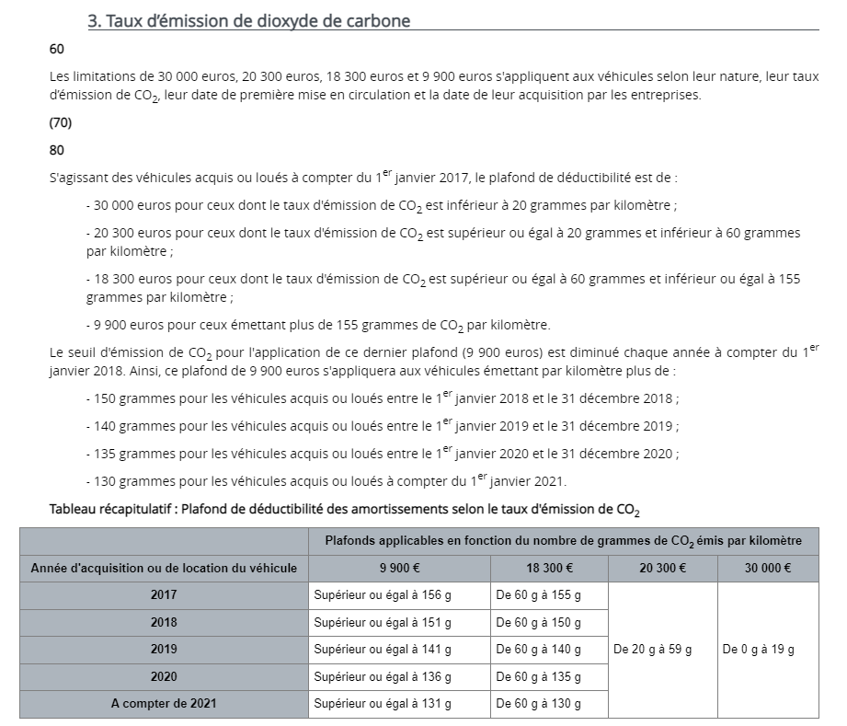

Calcul avantage en nature :
Véhicule électrique : | https://www.urssaf.fr/portail/home/employeur/calculer-les-cotisations/les-elements-a-prendre-en-compte/les-avantages-en-nature/lavantage-en-nature-vehicule/particularites-des-vehicules-ele.html
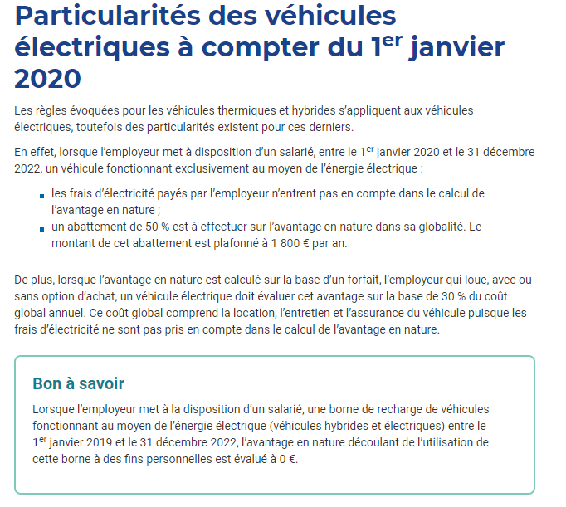
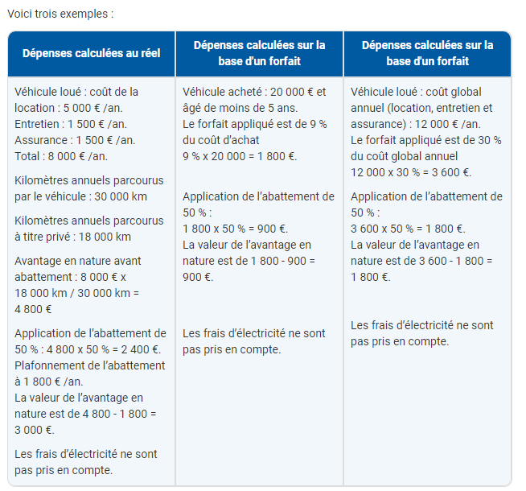

Véhicule thermique : | https://www.urssaf.fr/portail/home/employeur/calculer-les-cotisations/les-elements-a-prendre-en-compte/les-avantages-en-nature/lavantage-en-nature-vehicule/levaluation-de-lavantage-pour-un.html

